中城村
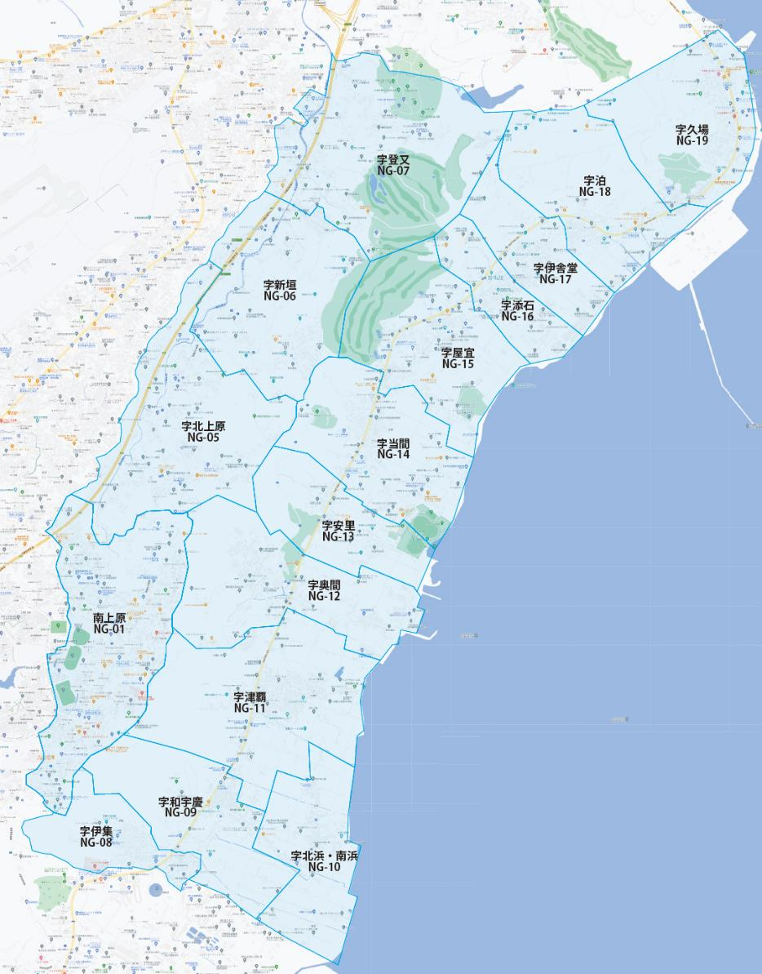

 |  |  |  |  |  |  |  |  | 2025-03-01 |  | 総部数
 |  |  |  |  |  |  |  | ①セグメントを選びます▶ | 軒並 | 配布部数 | 軒並 | 集合 | 戸建
 |  |  |  |  |  |  |  |  | 合計 | 6160 | 6160 | 2990 | 3160
 |  |  |  |  |  |  | ▼②選択するエリアに「1」を入力 |  |  | ▲③合計値が表示されます
配布期間2週間
選択 | 図番 | 町域 | 配布部数 | 軒並 | 集合 | 戸建 | 選択 | 図番 | 町域 | 配布部数 | 軒並 | 集合 | 戸建
1 | NG-01 | 字南上原 | 3500 | 3500 | 2500 | 1000 | 1 | NG-11 | 字津覇 | 330 | 330 | 90 | 240
1 | NG-05 | 字北上原 | 110 | 110 | 10 | 100 | 1 | NG-12 | 字奥間 | 200 | 200 | 20 | 180
1 | NG-06 | 字新垣 | 140 | 140 | 0 | 140 | 1 | NG-13 | 字安里 | 90 | 90 | 10 | 80
1 | NG-07 | 字登又 | 170 | 170 | 40 | 130 | 1 | NG-14 | 字当間 | 200 | 200 | 60 | 140
1 | NG-08 | 字伊集 | 190 | 190 | 30 | 160 | 1 | NG-15 | 字屋宜 | 210 | 210 | 70 | 140
1 | NG-09 | 字和宇慶 | 160 | 160 | 0 | 160 | 1 | NG-16 | 字添石 | 100 | 100 | 10 | 90
1 | NG-10 | 字北浜・南浜 | 130 | 130 | 0 | 130 | 1 | NG-17 | 字伊舎堂 | 210 | 210 | 50 | 160
 |  |  |  |  |  |  | 1 | NG-18 | 字泊 | 40 | 40 | 0 | 40
 |  |  |  |  |  |  | 1 | NG-19 | 字久場 | 380 | 380 | 100 | 270

